추천서식
2026학년도 1학기 광진복지재단 미래도약 장학생 추천 서식

연번 | 과정 | 학과(부) | 학번 | 성명 | 직전학기 평점평균 | 직전학기 백분율 | 직전학기 이수학점 | 전체학기 평점평균 | 26.1학기 이수학기 | 26.1학기 학자금 지원구간

1

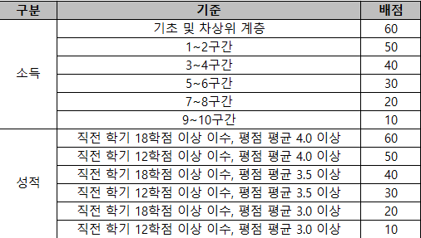
 |  |  | 학부생 |  |  | 대학원생
 |  |  |  |  | 기준 |  | 배점
 |  |  |  |  | 동일 |  | 동일

 |  |  |  |  | 직전학기 9학점 이상 이수, 평점평균 4.0 이상 |  | 60
 |  |  |  |  | 직전학기 3학점 이상 이수, 평점평균 4.0 이상 |  | 50
 |  |  |  |  | 직전학기 9학점 이상 이수, 평점평균 3.5 이상 |  | 40
 |  |  |  |  | 직전학기 3학점 이상 이수, 평점평균 3.5 이상 |  | 30
 |  |  |  |  | 직전학기 9학점 이상 이수, 평점평균 3.0 이상 |  | 20
 |  |  |  |  | 직전학기 3학점 이상 이수, 평점평균 3.0 이상 |  | 10

